Sheet1
PRESENT TO : |  | 대신343(대신파이낸스센터) | 파인에비뉴 B동 | 씨티센터타워 | Tower 107 | CK106(구, KT&G 을지로타워) | AK타워 A동 | 케이파이낸스타워 | 남산스퀘어
 |  | 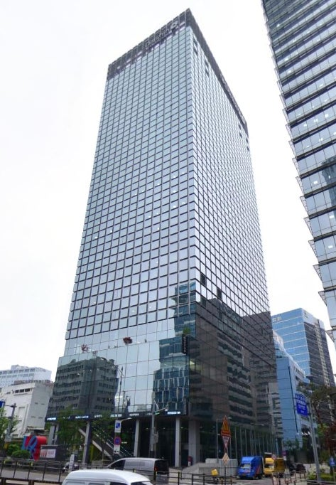 | 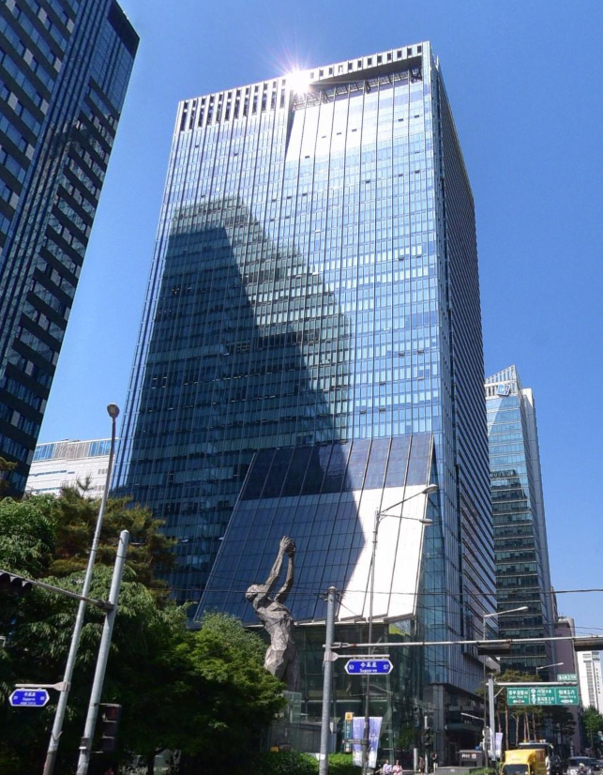 | 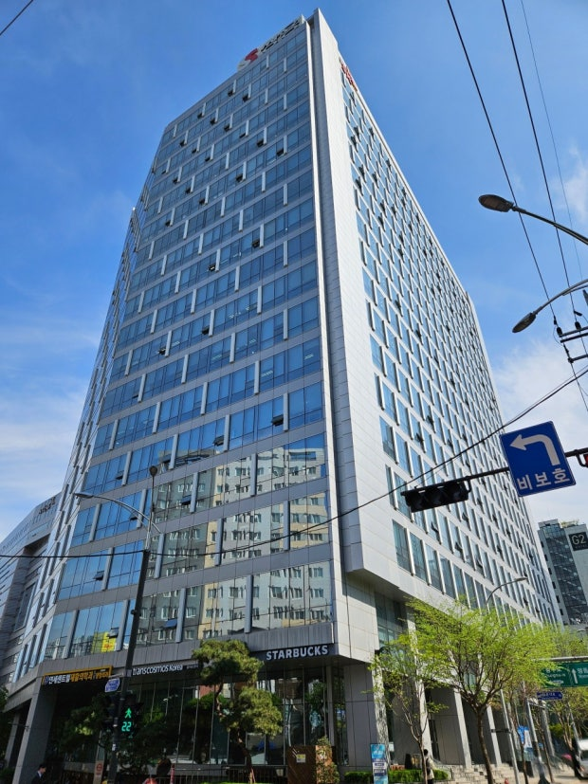 | 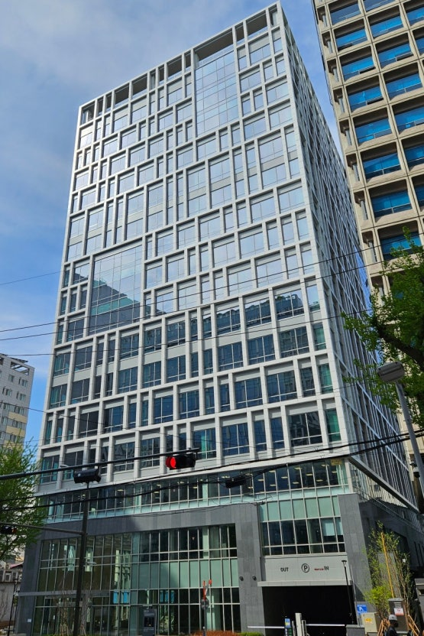 | 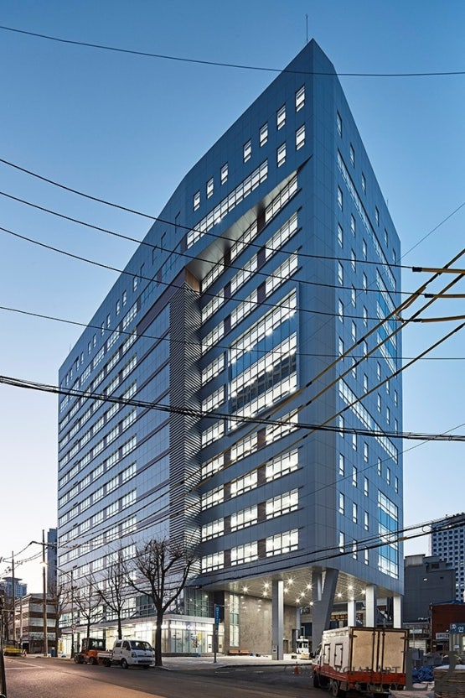 | 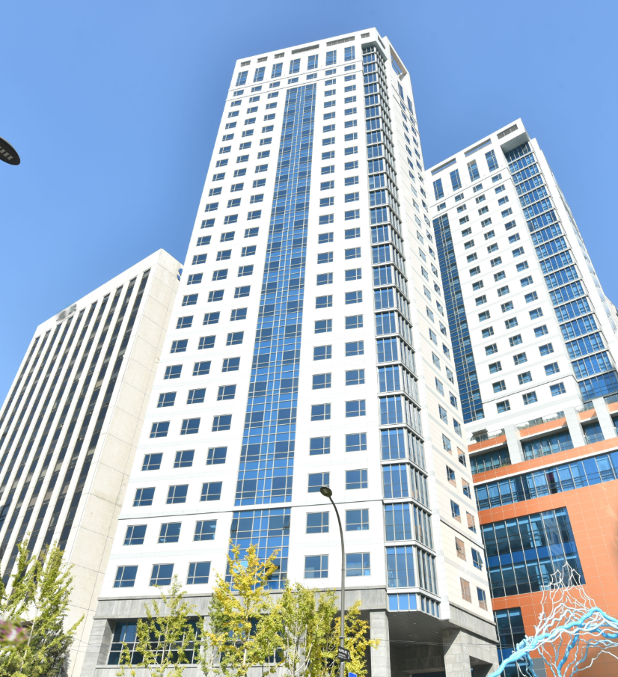 | 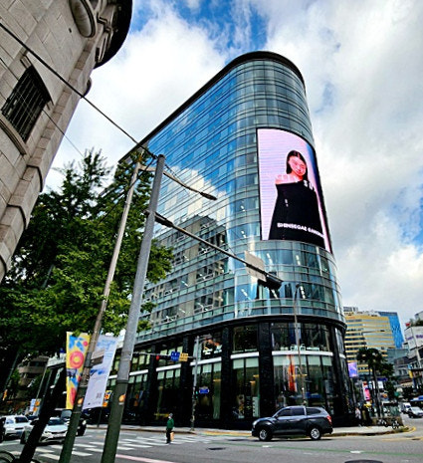 | 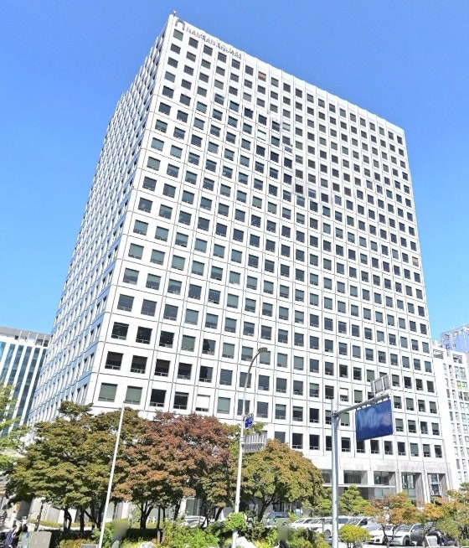
자산개요 | 도로명 주소 | 서울특별시 중구 삼일대로 343 | 서울특별시 중구 을지로 100 | 서울특별시 중구 수표로 34 | 서울특별시 중구 초동 107-1 | 서울특별시 중구 마른내로 34 | 서울특별시 중구 퇴계로 67 | 서울특별시 중구 남대문로 55 | 서울특별시 중구 퇴계로 173
 | 위치 | 2호선 을지로3가역 도보 4분 | 2, 3호선 을지로3가역 직접 연결 | 2, 3호선 을지로3가역 도보 4분 | 2,3호선 을지로3가역 도보 3분 | 2, 3호선 을지로3가역 도보 2분 | 4호선 회현역 연결 | 명동역에서 도보 10분 | 3, 4호선 충무로역 도보 2분
 | 준공년도 / 리모델링 | 2017 / - | 2011 / - | 1969 / 2014 | 2024 / - | 1988 / - | 2018 / - | 1965 / 2024 | 1978 / 2029(예정)
 | 빌딩 규모 | 지상 25층 / 지하 7층 | 지상 25층 / 지하 6층 | 지상 18층 / 지하 2층 | 지상 16층 / 지하 5층 | 지상 14층 / 지하 4층 | 지상 28층 / 지하 8층 | 지상 13층 / 지하 1층 | 지상 23층 / 지하 3층
 | 연면적 (평) | 16,010.99 평 | 19,427.00 평 | 11,273.10 평 | 11,754.22 평 | 5,502.06 평 | 18,264.00 평 | 4,325.89 평 | 29,591.00 평
 | 전용률 (%) | 54.85% | 55.65% | 72.25% | 56.00% | 59.00% | 47.69% | 66.00% | 71.15%
 | 기준층 임대면적 (평) | 633.02 평 | 726.00 평 | 679.30 평 | 735.08 평 | 393.20 평 | 197.11 평 | 386.81 평 | 1,372.00 평
 | 기준층 전용면적 (평) | 347.20 평 | 404.00 평 | 490.78 평 | 411.61 평 | 232.20 평 | 94.00 평 | 255.30 평 | 978.00 평
주차 | 총 주차 대수 | 270 | 604 | 91 | 159 | 64 | 67 | 40 | 315
 | 무료주차 | 1대 / 110평 | 1대/100평 | 1대/124평 | 1대 / 100평 | 1대 / 100평 | 2대 / 층 | 1대 / 층 | 1대 / 100평
 | 유료주차(VAT 포함) | 협의 | 월 27만원 / 1대 (VAT포함) | 월 20만원/대 (VAT포함) | 월 24만원 / 대 | 협의 | 없음 | 협의 | 23.1만원 / 대
공실면적 | 임대면적 (평) | 0 평 | 2,645 평 | 2,085 평 | 2,253 평 | 798 평 | 990 평 | 1,175 평 | 9,646 평
 | 전용면적 (평) | 0 평 | 1,484 평 | 1,506 평 | 1,188 평 | 471 평 | 472 평 | 777 평 | 6,877 평
 | 공실률 (%) | 0.00% | 13.62% | 18.50% | 19.17% | 14.50% | 5.42% | 27.16% | 32.60%
E.NOC | E.NOC | 337,266 | 333,726 | 224,674 | 355,724 | 384,755 | 213,194 | 249,249 | 317,530

제안면적 | 임대면적 (평) | 633.02 평 | 726.00 평 | 679.30 평 | 735.08 평 | 393.20 평 | 197.11 평 | 386.81 평 | 1,372.00 평
 | 전용면적 (평) | 347.20 평 | 404.00 평 | 490.78 평 | 411.61 평 | 232.20 평 | 94.00 평 | 255.30 평 | 978.00 평
기준단가 (평) | 보증금 | 1,600,000 | 1,520,000 | 1,300,000 | 1,606,800 | 1,700,000 | 850,000 | 1,600,000 | 1,620,000
 | 임대료 | 160,000 | 152,000 | 130,000 | 160,680 | 170,000 | 85,000 | 160,000 | 162,000
 | 관리비 | 58,000 | 57,000 | 47,000 | 56,650 | 60,000 | 32,000 | 48,000 | 67,000
임대조건 | Rent Free(개월/년) | 2.0 개월/년 | 1.5 개월/년 | 1.0 개월/년 | 1.0 개월/년 | 0.0 개월/년 | 2.0 개월/년 | 2.0 개월/년 | 0.0 개월/년
 | Fit-Out | 3.0 개월 | 2.0 개월 | 2.0 개월 | 2.0 개월 | 1.0 개월 | 1.0 개월 | 3.0 개월 | 1.0 개월
 | Fit-Out (관리비 면제) | 0.0 개월 | 0.0 개월 | 0.0 개월 | 0.0 개월 | 0.0 개월 | 0.0 개월 | 0.0 개월 | 0.0 개월
 | T.I (인테리어 현금지원) | 전용 1평당 0 원 | 전용 1평당 0 원 | 전용 1평당 0 원 | 전용 1평당 0 원 | 전용 1평당 0 원 | 전용 1평당 0 원 | 전용 1평당 1,000,000 원 | 전용 1평당 0 원
 |  | 총액 0 원 | 총액 0 원 | 총액 0 원 | 총액 0 원 | 총액 0 원 | 총액 0 원 | 총액 255,300,000 원 | 총액 0 원
임대조건 RF 환산 (점유기간 기준) | 계약기간 Rent Free | 10.0 개월 | 7.5 개월 | 5.0 개월 | 5.0 개월 | 0.0 개월 | 10.0 개월 | 10.0 개월 | 0.0 개월
 | T.I → RF 환산 | 0.0 개월 | 0.0 개월 | 0.0 개월 | 0.0 개월 | 0.0 개월 | 0.0 개월 | 4.1 개월 | 0.0 개월
 | Fit-Out → RF 환산 | 3.0 개월 | 2.0 개월 | 2.0 개월 | 2.0 개월 | 1.0 개월 | 1.0 개월 | 3.0 개월 | 1.0 개월
 | RF 환산 조건 | 총 13.0 개월 | 총 9.5 개월 | 총 7.0 개월 | 총 7.0 개월 | 총 1.0 개월 | 총 11.0 개월 | 총 17.1 개월 | 총 1.0 개월
 |  | 평균 2.5 개월/년 | 평균 1.8 개월/년 | 평균 1.4 개월/년 | 평균 1.4 개월/년 | 평균 0.2 개월/년 | 평균 2.2 개월/년 | 평균 3.3 개월/년 | 평균 0.2 개월/년
기간 | 계약기간 | 60.0 개월 | 60.0 개월 | 60.0 개월 | 60.0 개월 | 60.0 개월 | 60.0 개월 | 60.0 개월 | 60.0 개월
 |  | 5.0 년 | 5.0 년 | 5.0 년 | 5.0 년 | 5.0 년 | 5.0 년 | 5.0 년 | 5.0 년
 | 점유기간(FO포함) | 63.0 개월 | 62.0 개월 | 62.0 개월 | 62.0 개월 | 61.0 개월 | 61.0 개월 | 63.0 개월 | 61.0 개월
 |  | 5.3 년 | 5.2 년 | 5.2 년 | 5.2 년 | 5.1 년 | 5.1 년 | 5.3 년 | 5.1 년

계약기간 임대조건 Rent Free 반영 | 월 임관리비 (RF 반영 전) | 101,283,200 | 110,352,000 | 88,309,000 | 118,112,654 | 66,844,000 | 16,754,036 | 61,889,600 | 222,264,000
 | 월 임대료 (RF 반영 후) | 84,402,667 | 96,558,000 | 80,949,917 | 108,269,933 | 66,844,000 | 13,961,697 | 51,574,667 | 222,264,000

점유기간 임대조건 RF+FO+TI 반영 | 보증금 | 1,012,832,000 | 1,103,520,000 | 883,090,000 | 1,181,126,544 | 668,440,000 | 167,540,365 | 618,896,000 | 2,222,640,000
 | 월 임대료 (RF+FO+TI반영) | 80,383,492 | 93,443,226 | 78,338,629 | 104,777,355 | 65,748,197 | 13,732,817 | 45,066,349 | 218,620,328
 | 월 관리비 | 36,715,160 | 41,382,000 | 31,927,100 | 41,642,282 | 23,592,000 | 6,307,402 | 18,566,880 | 91,924,000
 | 월 임관리비 (점유기간 평균) | 117,098,652 | 134,825,226 | 110,265,729 | 146,419,637 | 89,340,197 | 20,040,219 | 63,633,229 | 310,544,328
 | 점유기간 총 임관리비 | 7,377,215,080 | 8,359,164,000 | 6,836,475,200 | 9,078,017,476 | 5,449,752,000 | 1,222,453,345 | 4,008,893,440 | 18,943,204,000
 | E.NOC(점유기간 기준) | 337,266 | 333,726 | 224,674 | 355,724 | 384,755 | 213,194 | 249,249 | 317,530

비고 |  |  |  |  |  |  |  |  | - 리모델링 중 - 2029년 연면적, 기준가 적용

